第１－１図
第１－１図
労働災害率及び死傷者１人平均労働損失日数の推移（調査産業計（事業所規模100人以上））

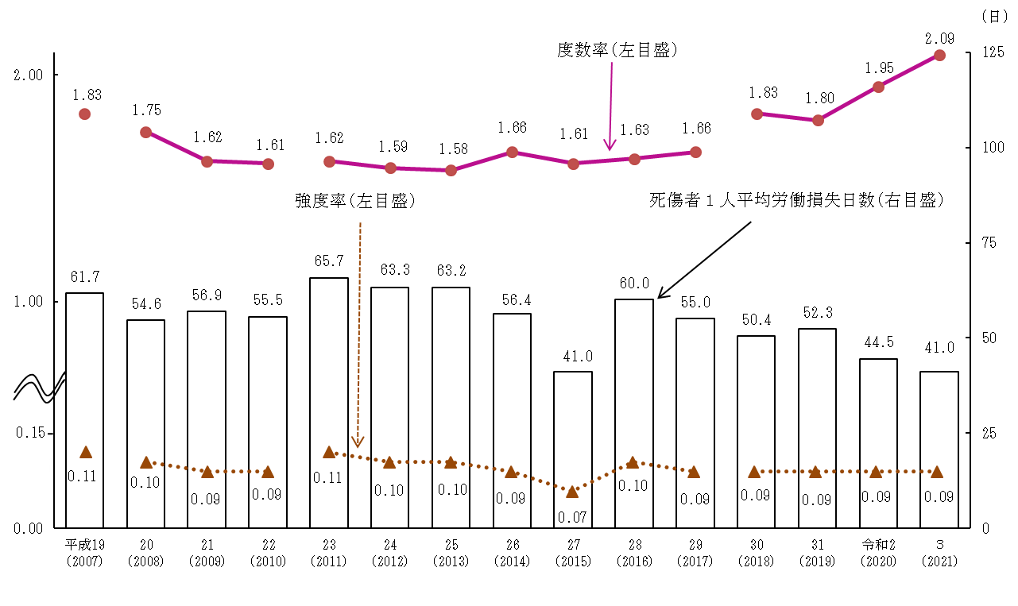

注:1) 平成20年から調査対象産業に「医療，福祉」を追加したため、平成19年以前との時系列比較は注意を要する。 2) 平成23年から調査対象産業に「農業，林業」のうち農業も追加したため、平成22年以前との時系列比較は注意を要する。 3) 平成30年から調査対象産業に「漁業」を追加したため、平成30年以前との時系列比較は注意を要する。

第１－２図
第１－２図
無災害事業所の割合の推移（調査産業計（事業所規模100人以上））

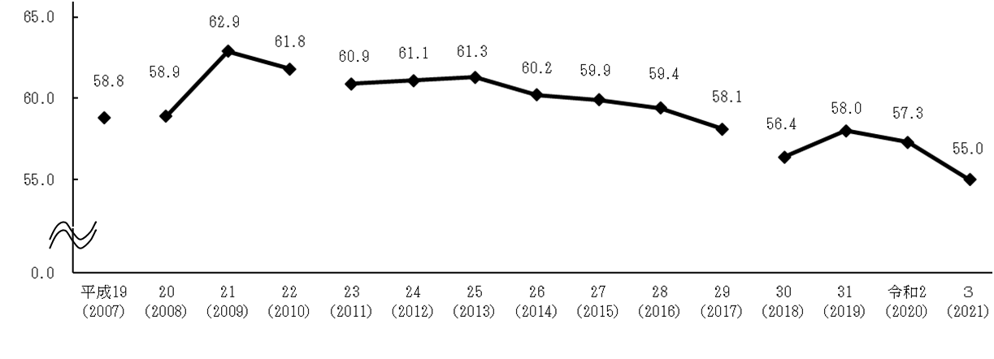

注:1) 平成20年から調査対象産業に「医療，福祉」を追加したため、平成19年以前との時系列比較は注意を要する。 2) 平成23年から調査対象産業に「農業，林業」のうち農業も追加したため、平成22年以前との時系列比較は注意を要する。 3) 平成30年から調査対象産業に「漁業」を追加したため、平成30年以前との時系列比較は注意を要する。

第２図
第２図 産業別労働災害率（事業所規模100人以上）

注：１）「生活関連サービス業，娯楽業」は、洗濯業、旅行業及びゴルフ場に限る。
２）「医療，福祉」は、病院、一般診療所、保健所、健康相談施設、児童福祉事業、老人福祉・介護事業及び障害者福祉事業に限る。
３）「サービス業（他に分類されないもの）」は、一般廃棄物処理業、産業廃棄物処理業、自動車整備業、機械修理業及び建物サービス業
に限る。
４）「鉱業，採石業，砂利採取業」は、調査対象事業場数が少ないため掲載していない。

第2表
産業
第２表 事業所規模別労働災害率
 |  |  |  |  |  |  |  |  | 令和３年
区 分 | 度数率 |  |  |  |  | 強度率
 | 100人 以上計 | 1,000人以上 | 500～999人 | 300～499人 | 100～299人 | 100人 以上計 | 1,000人以上 | 500～999人 | 300～499人 | 100～299人
産業
産業
調査産業計 | 2.09 | 0.69 | 1.53 | 2.11 | 2.76 | 0.09 | 0.04 | 0.05 | 0.08 | 0.12
（令和２年） | (1.95) | (0.69) | (1.37) | (1.83) | (2.60) | (0.09) | (0.03) | (0.05) | (0.09) | (0.12)

第３図
第３図 労働災害率及び死傷者１人平均労働損失日数の推移（総合工事業）

